1. 스테이지3
스테이지 3 설명

 | 기본 정보

▶ | 컨셉
 | 회상 | 아련 | 재회

▶ | 스토리
 | 하나가 데이트에 나오지 않았다? 대체 어딨는거야? 하나의 의미심장했던 말에 떠오르는 곳으로 발걸음을 옮겨보는데…
 | 익숙한 장소에서 떠오른 과거의 기억. 오래 전 즐거웠던 축제에서 만났던 그 소녀는…하나!?

▶ | 입장 조건
 | 호감도 LV3 이상, 스테이지2 클리어 (호감도 LV2->LV3 필요 EXP 120으로 고정)

 | 진행 방식

▶ | 미니맵 경로
 | 자세한 빌딩 및 주소 정보는 "date" sheet 참조
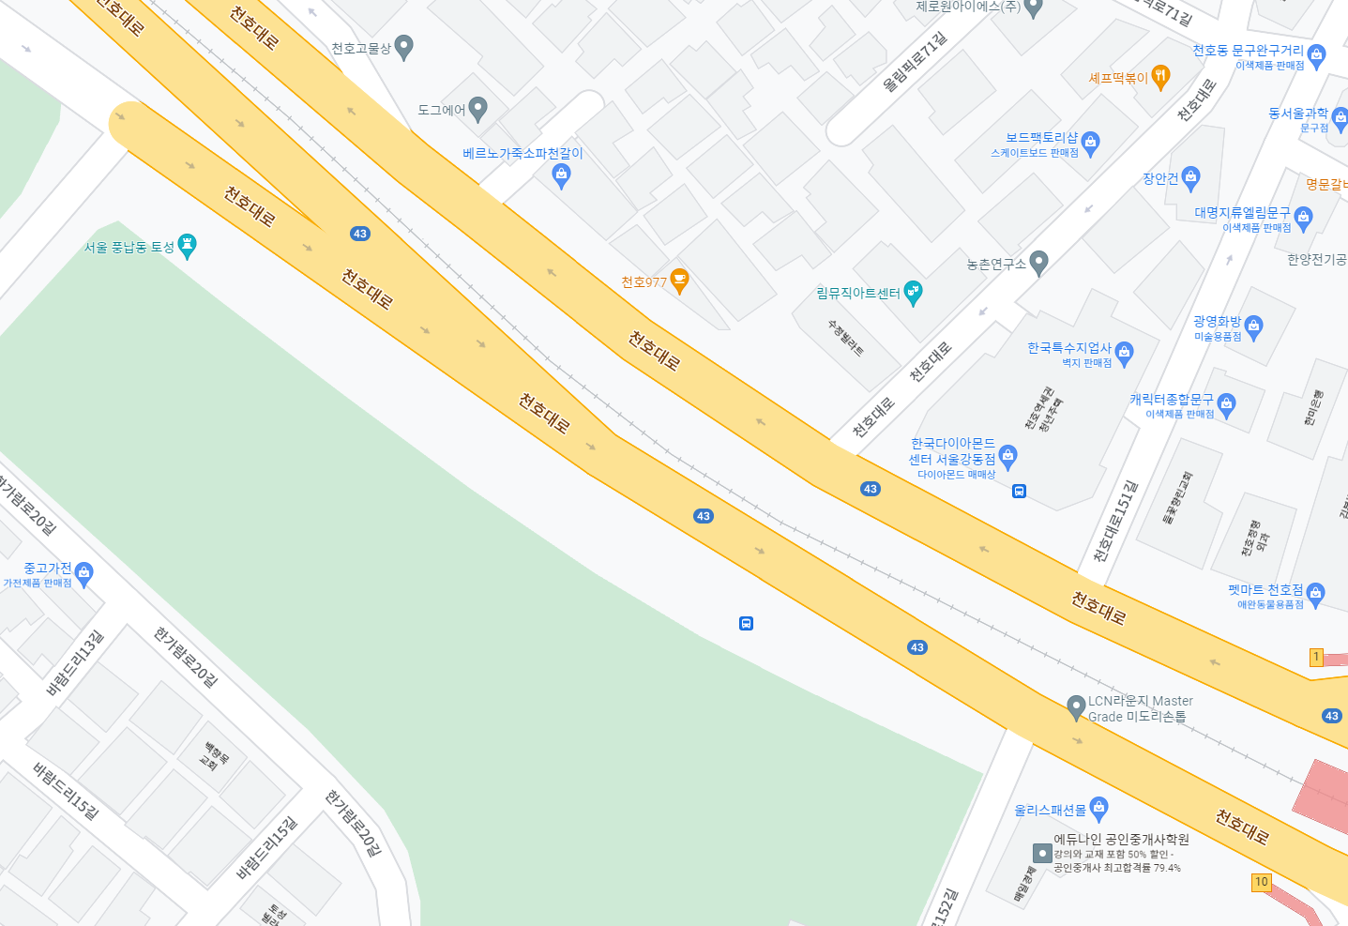

▶ | 전체 진행 FLOW

 | 플레이 위치 시각화

 | "이상" 적인 플레이 위치를 표시. 완벽히 들어맞을 필요는 없고 오차 범위의 기준점이 되는 곳이라고 생각하면 됨.

3. VPS연출
Stage3 VPS 연출 기획서

 | 기본 정보

▶ | 문서 정의
 | Stage3에서 이루어질 VPS 연출 기획에 대한 전반적인 내용을 담고 있다. 내용이 방대함으로 스테이지 기획서에서 따로 분리하여 작성함.

▶ | VPS 연출 위치 및 범위
1 | 연출 위치

2 | 가게 상호명

이상적인 플레이어 VPS 연출 시작 위치

▶ | 기본 순서

a.
b.
c.
d.
e.
f.

▶ | 위치

▶ | 파티클과 기타 효과

